Kursy walut
Utwórz wykres liniowy przedstawiający zmiany kursu EURO w październiku 2016 r. i zapisz go w nowym arkuszu o nazwie EURO.
Wykres powinien wyglądać podobnie jak znajdujący się w arkuszu WZORCE
Utwórz wykres warstwowy przedstawiający zmiany kursu FRANKA SZWAJCARSKIEGO w październiku 2016 r. i zapisz go
w nowym arkuszu o nazwie FRANK SZWAJCARSKI. Wykres powinien wyglądać podobnie jak znajdujący się w arkuszu WZORCE
Utwórz wykres punktowy przedstawiający zmiany kursu DOLARA AMERYKAŃSKIEGO w październiku 2016 r. i zapisz go
w nowym arkuszu o nazwie DOLAR AMERYKAŃSKI. Wykres powinien wyglądać podobnie jak znajdujący się w arkuszu WZORCE
Utwórz wykres kolumnowy przedstawiający zmiany kursu FUNTA SZTERLINGA w październiku 2016 r. i zapisz go
w nowym arkuszu o nazwie FUNT SZTERLING. Wykres powinien wyglądać podobnie jak znajdujący się w arkuszu WZORCE

 | kursy średnie NBP
data | EURO | CHF | USD | GBP
2016-10-03 | 4.2976 zł | 3.9364 zł | 3.8252 zł | 4.9262 zł
2016-10-04 | 4.2984 zł | 3.9303 zł | 3.8472 zł | 4.9139 zł
2016-10-05 | 4.3014 zł | 3.9212 zł | 3.8307 zł | 4.8783 zł
2016-10-06 | 4.2974 zł | 3.9337 zł | 3.8405 zł | 4.8873 zł
2016-10-07 | 4.2853 zł | 3.9234 zł | 3.8505 zł | 4.7872 zł
2016-10-10 | 4.2835 zł | 3.9131 zł | 3.8307 zł | 4.7576 zł
2016-10-11 | 4.2767 zł | 3.9023 zł | 3.8487 zł | 4.7275 zł
2016-10-12 | 4.2825 zł | 3.9240 zł | 3.8851 zł | 4.7618 zł
2016-10-13 | 4.3065 zł | 3.9576 zł | 3.9164 zł | 4.7651 zł
2016-10-14 | 4.2955 zł | 3.9457 zł | 3.8965 zł | 4.7603 zł
2016-10-17 | 4.3142 zł | 3.9709 zł | 3.9265 zł | 4.7803 zł
2016-10-18 | 4.3137 zł | 3.9613 zł | 3.9148 zł | 4.7946 zł
2016-10-19 | 4.3204 zł | 3.9730 zł | 3.9285 zł | 4.8397 zł
2016-10-20 | 4.3189 zł | 3.9785 zł | 3.9359 zł | 4.8296 zł
2016-10-21 | 4.3300 zł | 4.0002 zł | 3.9800 zł | 4.8665 zł
2016-10-24 | 4.3225 zł | 3.9933 zł | 3.9690 zł | 4.8570 zł
2016-10-25 | 4.3058 zł | 3.9800 zł | 3.9543 zł | 4.8391 zł
2016-10-26 | 4.3178 zł | 3.9862 zł | 3.9517 zł | 4.8268 zł
2016-10-27 | 4.3388 zł | 4.0039 zł | 3.9760 zł | 4.8579 zł
2016-10-28 | 4.3293 zł | 3.9927 zł | 3.9696 zł | 4.8294 zł
2016-10-31 | 4.3267 zł | 3.9953 zł | 3.9488 zł | 4.8061 zł

WZORCE
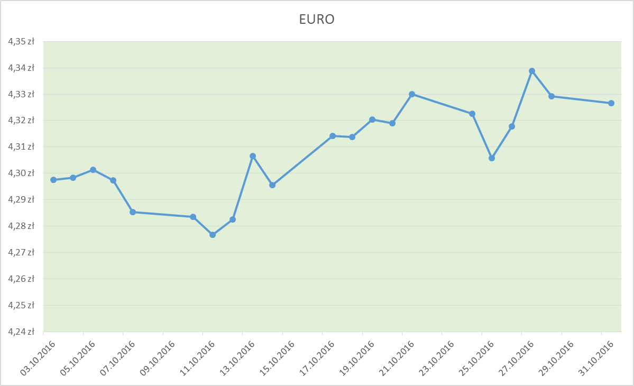
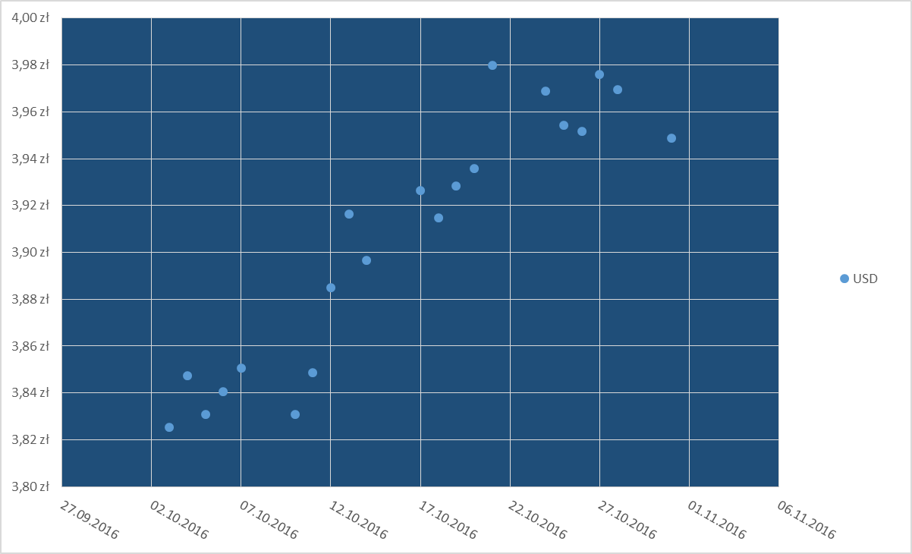

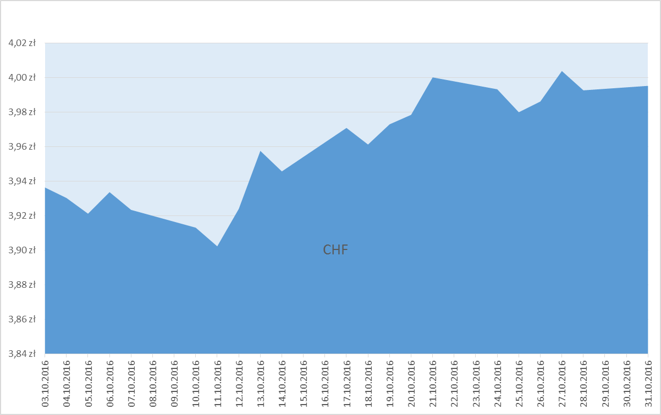
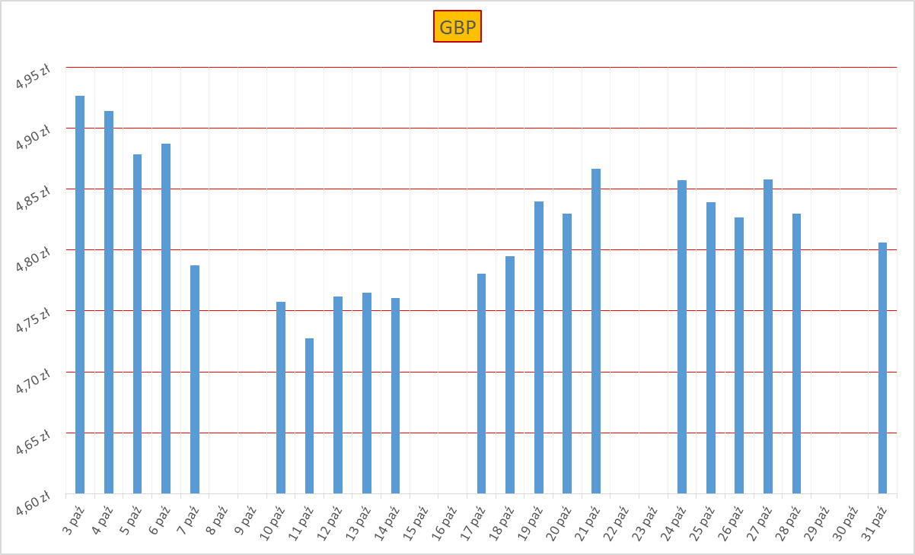

Arkusz1
 | CHF
10/3/2016 | 3.9364 zł
10/4/2016 | 3.9303 zł
10/5/2016 | 3.9212 zł
10/6/2016 | 3.9337 zł
10/7/2016 | 3.9234 zł
10/10/2016 | 3.9131 zł
10/11/2016 | 3.9023 zł
10/12/2016 | 3.9240 zł
10/13/2016 | 3.9576 zł
10/14/2016 | 3.9457 zł
10/17/2016 | 3.9709 zł
10/18/2016 | 3.9613 zł
10/19/2016 | 3.9730 zł
10/20/2016 | 3.9785 zł
10/21/2016 | 4.0002 zł
10/24/2016 | 3.9933 zł
10/25/2016 | 3.9800 zł
10/26/2016 | 3.9862 zł
10/27/2016 | 4.0039 zł
10/28/2016 | 3.9927 zł
10/31/2016 | 3.9953 zł

Arkusz2
 | USD
10/3/2016 | 3.8252 zł
10/4/2016 | 3.8472 zł
10/5/2016 | 3.8307 zł
10/6/2016 | 3.8405 zł
10/7/2016 | 3.8505 zł
10/10/2016 | 3.8307 zł
10/11/2016 | 3.8487 zł
10/12/2016 | 3.8851 zł
10/13/2016 | 3.9164 zł
10/14/2016 | 3.8965 zł
10/17/2016 | 3.9265 zł
10/18/2016 | 3.9148 zł
10/19/2016 | 3.9285 zł
10/20/2016 | 3.9359 zł
10/21/2016 | 3.9800 zł
10/24/2016 | 3.9690 zł
10/25/2016 | 3.9543 zł
10/26/2016 | 3.9517 zł
10/27/2016 | 3.9760 zł
10/28/2016 | 3.9696 zł
10/31/2016 | 3.9488 zł

Arkusz3
 | GBP
10/3/2016 | 4.9262 zł
10/4/2016 | 4.9139 zł
10/5/2016 | 4.8783 zł
10/6/2016 | 4.8873 zł
10/7/2016 | 4.7872 zł
10/10/2016 | 4.7576 zł
10/11/2016 | 4.7275 zł
10/12/2016 | 4.7618 zł
10/13/2016 | 4.7651 zł
10/14/2016 | 4.7603 zł
10/17/2016 | 4.7803 zł
10/18/2016 | 4.7946 zł
10/19/2016 | 4.8397 zł
10/20/2016 | 4.8296 zł
10/21/2016 | 4.8665 zł
10/24/2016 | 4.8570 zł
10/25/2016 | 4.8391 zł
10/26/2016 | 4.8268 zł
10/27/2016 | 4.8579 zł
10/28/2016 | 4.8294 zł
10/31/2016 | 4.8061 zł

Arkusz4
 | EURO
10/3/2016 | 4.2976 zł
10/4/2016 | 4.2984 zł
10/5/2016 | 4.3014 zł
10/6/2016 | 4.2974 zł
10/7/2016 | 4.2853 zł
10/10/2016 | 4.2835 zł
10/11/2016 | 4.2767 zł
10/12/2016 | 4.2825 zł
10/13/2016 | 4.3065 zł
10/14/2016 | 4.2955 zł
10/17/2016 | 4.3142 zł
10/18/2016 | 4.3137 zł
10/19/2016 | 4.3204 zł
10/20/2016 | 4.3189 zł
10/21/2016 | 4.3300 zł
10/24/2016 | 4.3225 zł
10/25/2016 | 4.3058 zł
10/26/2016 | 4.3178 zł
10/27/2016 | 4.3388 zł
10/28/2016 | 4.3293 zł
10/31/2016 | 4.3267 zł

